関東発シンガポール経由サービス
 |  |  | 関東発シンガポール経由サービス

SINGAPORE向け |  |  |  |  | 2025-10-16
Vessel | Voyage | CFS CUT TYO | CFS CUT YOK | Loading | ETA |  | 貨物搬入場所【CFS】
SPIL KARTINI | 009S |  | 10/08(水) | YOKOHAMA 10/12 | 10/22 |  | ◎東京 | ◎横浜
ONE HAMMERSMITH | 087W | 10/09(木) |  | TOKYO 10/12 - 10/13 | 10/20 |  | 株式会社日新 東京ロジスティクスセンター | 株式会社日新 南本牧物流センター
WAN HAI 370 | S021 |  | 10/16(木) | YOKOHAMA 10/17 - 10/18 | 10/28 |  | 保税コード：1AW72 | 保税コード：2EW26
GIALOVA | 036S |  | 10/15(水) | YOKOHAMA 10/19 | 10/29 |  | 所在地：東京都江東区青海3-4-19 | 所在地：横浜市中区かもめ町9
NYK VIRGO | 087W | 10/16(木) |  | TOKYO 10/19 - 10/20 | 10/27 |  | 青海流通センター 1号棟 | TEL:045-623-7255 FAX:045-623-8650
WAN HAI 368 | S029 |  | 10/23(木) | YOKOHAMA 10/24 - 10/25 | 11/04 |  | TEL:03-3528-0581 FAX:03-3528-0588
NAGOYA TOWER | 023S |  | 10/22(水) | YOKOHAMA 10/26 | 11/05
ONE ALTAIR | 071W | 10/23(木) |  | TOKYO 10/26 - 10/27 | 11/03
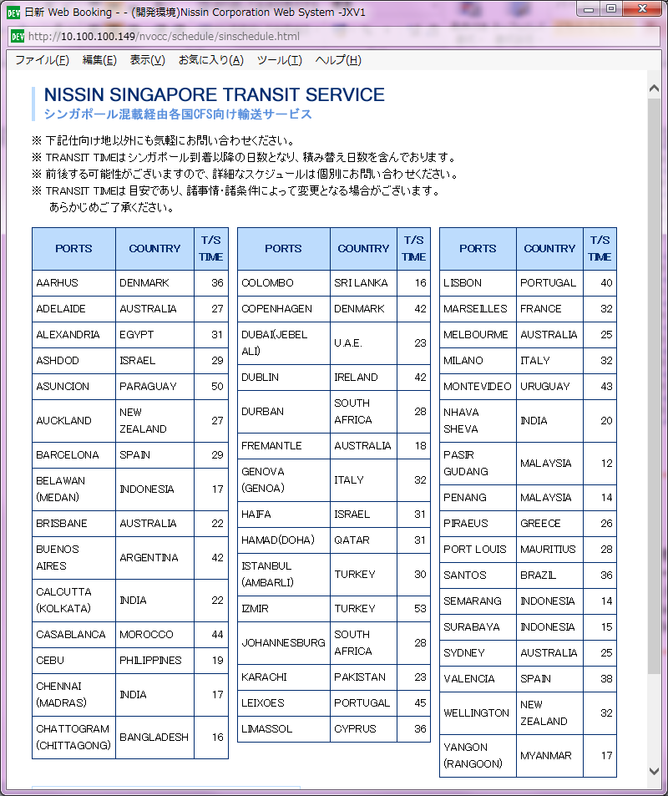
WAN HAI 372 | S020 |  | 10/30(木) | YOKOHAMA 10/31 - 11/01 | 11/11
NYK VEGA | 084W | 10/30(木) |  | TOKYO 11/02 - 11/03 | 11/10
INTERASIA TENACITY | S014 |  | 11/06(木) | YOKOHAMA 11/07 - 11/08 | 11/18
CHARLOTTE SCHULTE | 123S |  | 11/05(水) | YOKOHAMA 11/09 | 11/19
ONE HELSINKI | 063W | 11/06(木) |  | TOKYO 11/09 - 11/10 | 11/17
WAN HAI 370 | S022 |  | 11/13(木) | YOKOHAMA 11/14 - 11/15 | 11/25
SPIL KARTINI | 010S |  | 11/12(水) | YOKOHAMA 11/16 | 11/26
*NO SERVICE* | * | * |  | TOKYO | *
WAN HAI 368 | S030 |  | 11/20(木) | YOKOHAMA 11/21 - 11/22 | 12/02
NYK DAEDALUS | 097S |  | 11/19(水) | YOKOHAMA 11/23 | 12/03 | 本船変更
ONE HARBOUR | 102W | 11/20(木) |  | TOKYO 11/23 - 11/24 | 12/01 | 本船変更
WAN HAI 372 | S021 |  | 11/27(木) | YOKOHAMA 11/28 - 11/29 | 12/09
NAGOYA TOWER | 024S |  | 11/26(水) | YOKOHAMA 11/30 | 12/10
NYK VENUS | 081W | 11/27(木) |  | TOKYO 11/30 - 12/01 | 12/08 | 本船変更

